关系图
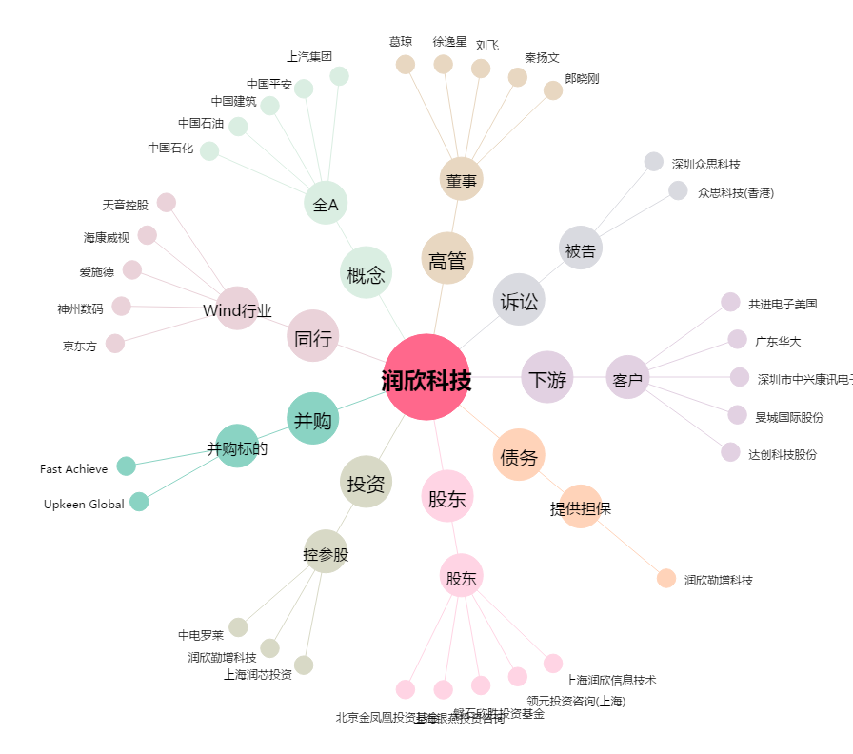
润欣科技[300493.SZ] - 关系概览图

